画面説明
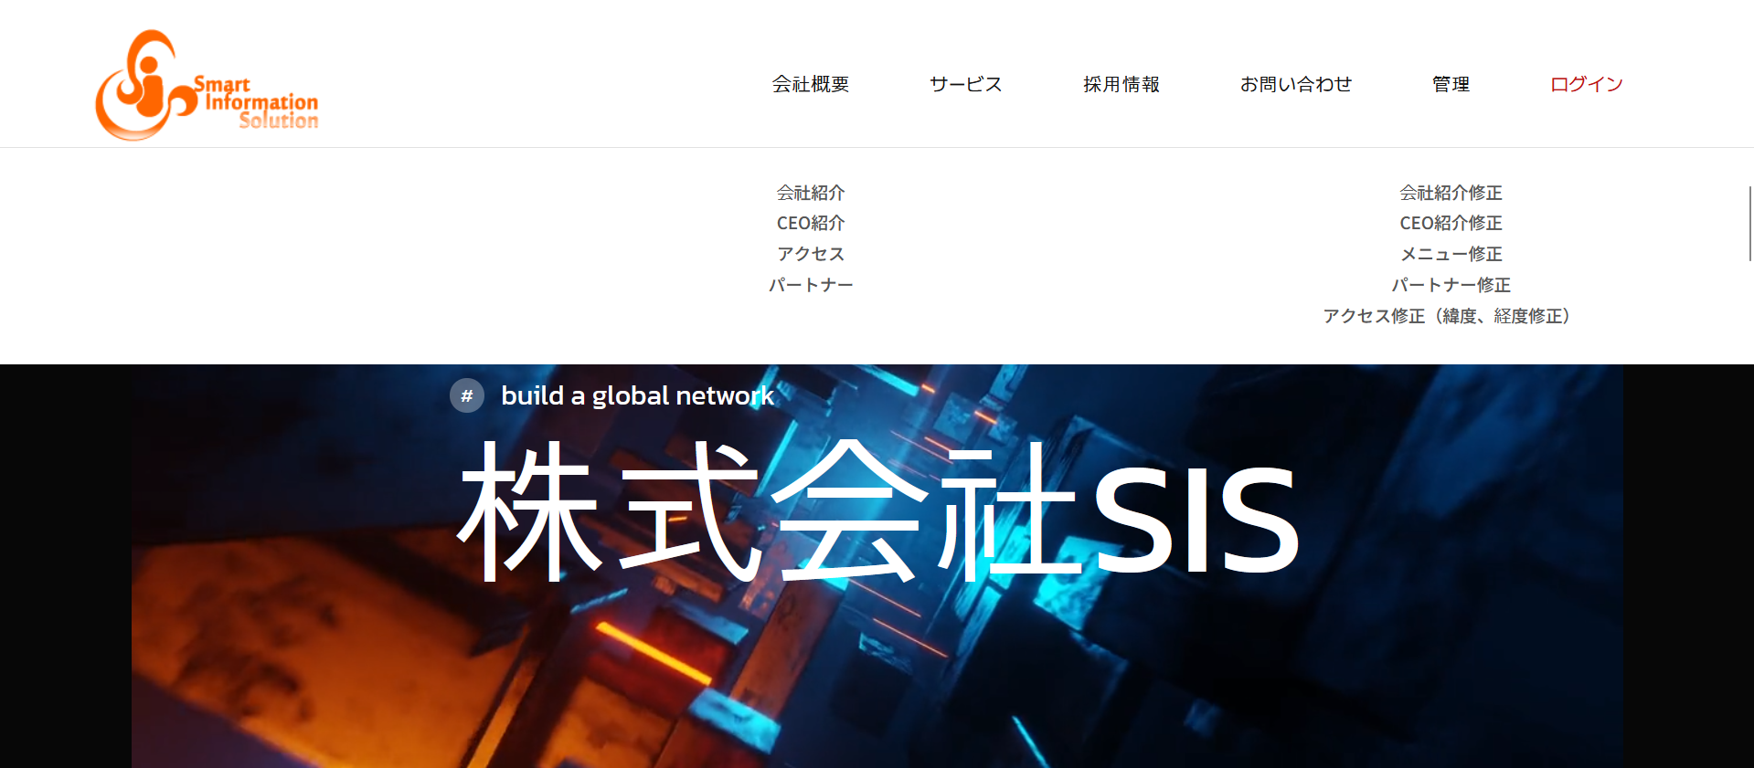  画面 | 画面紹介 | 操作
 | 画面を構成するheaderとfooterです。 headerではホームページのメニューをコントロールできます。 大メニューと小メニューに分かれており、各メニュー同士が自由に移動できます。 footerでは会社の情報を持っています。 ホームページを管理するための管理者ページ アイコンがあります。 | 別のページに転移するリンクを提供する画面です。

2
3
4
5
6
7
1

8
9
10
11
12
SC_001_メイン画面.xlsx

13
24
14
19
25
26
27
28
15
20
29
16
1717
21
30
31
18
22
23
32
33

